가스공사용(MJ)
한국가스공사 제출용 구성비 (2025년 3월 ) |  |  |  |  |  |  |  | ※ 사회복지시설 정산('23.04.) 물량에서 3월 실사용분 제외 ※ 1. 복지시설에 대한 소급 정산(일반용 단가 적용) 소급 정산: '23.02. 완료 2. 소급대상청구년월: '22.12. ~ '23.01. - 참고사항: 청구월 기준 12월 물량 소급정산하는 대신 3월분 제외하기로 함 (4월 매출에 포함된 물량 일부 제외) ==> 신재홍 차장 (가스공사 전 담당자)와 사회복지시설 한시적할인 정산은 3월까지 하기로 함 ==> 김광연 주임 (가스공사 현 담당자)과도 해당 내용 확인 완료됨

구 분 |  | 판 매 량 | 사회복지 | 자가소모 | 판 매 량 계 | 구성비 | 자가소모
 |  | (MJ) | (MJ) | (MJ) | (MJ) | (%) | (MJ)
주택용 | 취사용 | 22,589,267 | 17,701 |  | 22,606,968 | 0.3459
 | 개별난방용 | 4,652,860,335 | 3,975,811 |  | 4,656,836,146 | 71.2589 |  |  | ※ 판매량+(개별소비세+사회복지+사회적배려+차상위할인)=매출액표 수량합계(자가소모포함되어있으므로 제외됨)
 | 중앙난방용 | 83,363,427 |  |  | 83,363,427 | 1.2756 |  |  | ※ 업무난방과 냉방용은 구별요(5월~9월 냉방용적용)
 | 자가열전용 | 43,454,066 |  |  | 43,454,066 | 0.6649 |  |  | ※ 매출내역서의 자가소모를 확인한다
 | 소 계 | 4,802,267,095 | 3,993,512 |  | 4,806,260,607 | 73.5453 | 0 |  | ※ 개별소비세=특소세할인, 2022년 5월부터 판매량(MJ)에 포함 (가스공사 신재홍차장 확인 시, 구성비 공문으로 개소세 관련내용 확인사항 없음)
일 반 용 |  | 331,853,741 | 8,005,445 | 7,598 | 339,866,785 | 5.2006 | 7,598.2560
냉난방공조용 |  | 117,901,747 | 1,721,953 | 199,143 | 119,822,843 | 1.8335 | 199,142.9920
업무난방용 |  | 90,712,584 | 27,898,399 | 36,901 | 118,647,884 | 1.8155 | 36,901.3381
산 업 용 |  | 825,508,965 |  | - | 825,508,965 | 12.6318
수 송 용 |  | 251,630,784 |  | - | 251,630,784 | 3.8504
열 병 합 용 |  | 25,902,942 |  | - | 25,902,942 | 0.3964 | -
연료전지용 |  | 17,196,377 |  | - | 17,196,377 | 0.2631
열전용설비용 |  | 606,916 |  | 22,821,984 | 23,428,900 | 0.3585 | 22,821,984.3520
주한미군 |  | 6,854,857 |  | - | 6,854,857 | 0.1049
합 계 |  | 6,470,436,008 | 41,619,310 | 23,065,626 | 6,535,120,944 | 100.0000 | 23,065,626.9381

 |  | 6,512,055,318 |  | TRUE | 6,512,055,318
 |  | 6,512,055,318 |  |  | 6,512,055,318
 |  | 0 |  |  | 0

냉난방용 계절단가 처리시 적용
====================================================================================
[ 5월 / 10월 가스공사 멘트 ]
1. 귀 공사의 무궁한 발전을 기원하오며 “9월 도시가스 판매실적”을 다음 과 같이 통보하오니 업무에 참고하시기 바랍니다.
2. 2024년 10월(사용기간: 9월) 냉난방공조용 판매량 [63,234,568.4318MJ]를 적용함.
=====================================================================================
[ 6월 / 11월 가스공사 멘트 ]
1. 귀 공사의 무궁한 발전을 기원하오며 “10월 도시가스 판매실적”을 다음 과 같이 통보하오니 업무에 참고하시기 바랍니다.
2. 2024년 10월(사용기간: 9월) 냉난방공조용 판매량 [63,234,568.4318MJ]를 차감함.
=====================================================================================

구분 |  | 판매열량(MJ)
냉방물량(9월) |  |  |  | ※ 관리납기와 일반납기의판매량전산실의뢰 (일반납기 청구작업이후)
(월초) | 관리납기(변동) |  |  | - 9월판매실적 작성을 위한 냉방용 상품에대한 변동검침사용량 자료 요청
(청구일) | 일반납기(일수)
계 |  |  |  | ※ 계절이 바뀌는 4월(기타)↔5월(하절기) 냉방집계 조정
 |  |  |  | - 시기: 2022년 4월 매출분부터
 |  |  |  | - 사유: 기존 9월, 10월만 물량조정했으나 가스공사 이의제기로 4월, 5월도 시행하게 됨
 |  |  |  | - 방법: 5월 일반납기 청구작업 후 냉난방물량(업무, 주택) 일반납기(4/30까지 일할계산), 관리납기(변동검침 4/30까지) ==> 냉난방공조용에 4월 기타월 사용분 추가(+) , 5월 차감 (-)

 |  |  |  | ※ 9월 판매량에 냉방용을 추가청구하여 10월 판매량에서 차감함
 |  |  |  | ※ 매출건
 |  |  |  | - 9월매출은일반납기의 경우 (8/1~8 부터9/1~8사용량)이므로 9월사용분(10월 청구분) 포함
 |  |  |  | - 관리납기는 (8/16~9/16)까지이나 관리납기는 10월에 변동검침을 했으므로, 9/16~10초까지 변동검침 물량 포함

 |  |  |  | ※ 사 유 : 냉난방의 경우 10월 하절기ㅡ> 기타 단가로 변동됨에 따라 도매요금인상이 많이 이루어지므로 보전차원에서 9월 정산
 |  |  |  | [5월의 경우 (기타 ㅡ> 하절기 단가 변동)는 회사 손해가 없으므로 물량정산 안함.]

 |  |  |  | ※ 9월 냉방용집계확인 할 것
 |  |  |  | - 냉방용 (+), 10월매출(-) 변동검침확인할 것
 |  |  |  | - 10/14청구작업후 자료요청할것

 |  |  |  | 작업순서
 |  |  |  | 1. 월매출 작업 기존대로 작성하여 메일 전송
 |  |  |  | 2. 10월 청구작업 후 전산에 자료 요청하여 가스공사용 시트에 입력
 |  |  |  | 3. 가스공사 공문 발송 및 재무팀 자료 재전달

자가소모
1. 자가소모 청구작업 후 피봇 집계하여 작성
2. 퍼지량(업무난방) : 총무결재본
22라인 /당월사용 /당월열량
 | 3월
 |  | 상품 | 사용량(㎥) | 사용열랑(MJ) | 자가소모량 확인대장
 | 자가소모 | 업무난방용 | 792.0000 | 33,998.9760 | 경산지사
 | 자가소모 | 일반용 | 177.0000 | 7,598.2560 | 본사 취사용
 | 자가소모 | 냉난방용 | 4,639.0000 | 199,142.9920 | 냉난방용+서부지사+수성안전팀
 | 자가소모 | 열전용설비용 | 531,634.0000 | 22,821,984.3520 | 1~3번 보일러 합계
 | 자가소모 | 열병합용1 | 0.0000 | 0.0000 | 세너지 (1번 ~ 3번발전기) 계-보일러합계
 | 자가소모 | 퍼지량(CNG) | 0.0000 | 0.0000 | 앞으로 없음. 다 없앰. 관리비가 더 많이 들어서?
 | 자가소모 | 퍼지량(업무난방) | 67.6100 | 2,902.3621 | 퍼지량 계 | 총무결재본
 | 자가소모 합계 |  | 537,309.6100 | 23,065,626.9381 | 총계와 같아야됨

.

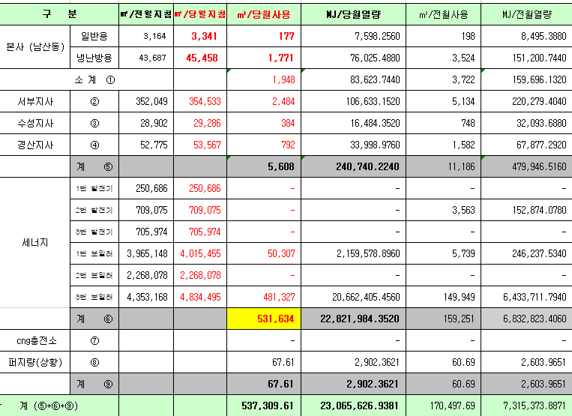
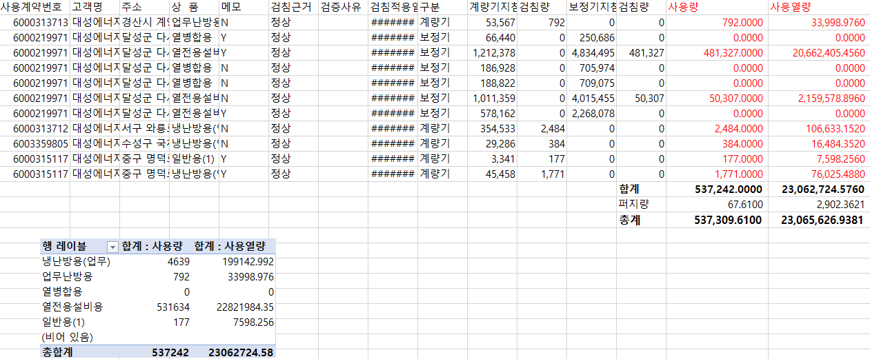

 |  |  |  |  | 왼쪽 자동 계산 됨

판매량-월별추이
1. 2025년 판매량 현황
 |  |  |  |  |  |  |  |  |  |  |  | (단위:천MJ)
용 도 [판매전수] | 판 매 실 적 |  |  |  |  |  | 판 매 실 적
 | 사업계획 | 3월 |  | 전년동월 |  | 구성비 | 사업계획 | 누 계 |  | 전년동월 |  | 구성비
 |  | 차이 | 사용량 | 차이 | 대비(%) |  |  | 차이 | 사용량 | 차이 | 대비(%)
주 택 용 | 4,039,775 | 766,485 | 4,806,260 | 696,733 | 117.0% | 73.6 % | 14,517,611 | 512,569 | 15,030,180 | 1,105,732 | 107.9% | 73.4 %
[1,136,875] |  | 19.0% | 119.0% | 17.0% |  |  |  | 3.5% | 103.5% | 7.9%
일 반 용 | 341,483 | -1,624 | 339,859 | -8,320 | 97.6% | 5.2 % | 1,145,462 | -32,778 | 1,112,684 | -1,749 | 99.8% | 5.4 %
[22,026] |  | -0.5% | 99.5% | -2.4% |  |  |  | -2.9% | 97.1% | -0.2%
업무냉난방용 | 199,303 | 38,932 | 238,235 | 16,902 | 107.6% | 3.6 % | 784,800 | 68,536 | 853,336 | 56,569 | 107.1% | 4.1 %
[7,930] |  | 19.5% | 119.5% | 7.6% |  |  |  | 8.7% | 108.7% | 7.1%
산 업 용 | 875,830 | -50,321 | 825,509 | -70,263 | 92.2% | 12.7 % | 2,600,875 | -28,737 | 2,572,138 | -137,542 | 94.9% | 12.5 %
[1,130] |  | -5.7% | 94.3% | -7.8% |  |  |  | -1.1% | 98.9% | -5.1%
수 송 용 | 265,031 | -1,581 | 263,450 | -6,109 | 97.7% | 4.1 % | 772,140 | -5,777 | 766,363 | -24,285 | 96.9% | 3.8 %
[107] |  | -0.6% | 99.4% | -2.3% |  |  |  | -0.7% | 99.3% | -3.1%
기 타 | 46,594 | 3,967 | 50,561 | -17,438 | 74.4% | 0.8 % | 159,967 | 1,903 | 161,870 | -79,058 | 67.2% | 0.8 %
[344] |  | 8.5% | 108.5% | -25.6% |  |  |  | 1.2% | 101.2% | -32.8%
총 합 계 | 5,768,016 | 755,858 | 6,523,874 | 611,505 | 110.3% |  | 19,980,855 | 515,716 | 20,496,571 | 919,667 | 104.7%
[1,168,412] |  | 13.1% | 113.1% | 10.3% |  |  |  | 2.6% | 102.6% | 4.70%

※ 기타 : 열병합용, 연료전지, 열전용설비(주택용외), 주한미군
※ 구성비는 판매량 정산서 기준으로 작성되었으며 한국가스공사 정산시 수송용(BIO)은 제외되고 자가소모분이 추가 됨 |  |  |  |  |  |  |  |  |  |  |  |  | 102.6%
 |  |  |  |  |  |  |  |  |  |  |  |  | 113.1%

계획대비 판매량 현황
구성비 현황

(단위 : 천MJ)
 | 누계 | 당월
계획 | 19,980,855 | 5,768,016
실적 | 20,496,571 | 6,523,874
 | 구성비
주 택 용 | 73.6 %
일 반 용 | 5.2 %
업무냉방용 | 3.6 %
산 업 용 | 12.7 %
수 송 용 | 4.1 %
기 타 | 0.8 %
당 월

 | 구성비
주 택 용 | 73.4 %
일 반 용 | 5.4 %
업무냉방용 | 4.1 %
산 업 용 | 12.5 %
수 송 용 | 3.8 %
기 타 | 0.8 %
누 계

데이터
판매량
3월 |  | 누 계 |  |  | 계획 | 실적
계획 | 실적 | 계획 | 실적 | 당월 | 5,768,016 | 6,523,874
5,768,016 | 6,523,874 | 19,980,855 | 20,496,571 | 누계 | 19,980,855 | 20,496,571

구성비
3월 | 구성비 | 누 계 | 구성비
주 택 용 | 73.6 % | 주 택 용 | 73.4 %
일 반 용 | 5.2 % | 일 반 용 | 5.4 %
업무냉방용 | 3.6 % | 업무냉방용 | 4.1 %
산 업 용 | 12.7 % | 산 업 용 | 12.5 %
수 송 용 | 4.1 % | 수 송 용 | 3.8 %
기 타 | 0.8 % | 기 타 | 0.8 %
판매금액
3월 |  | 누 계 |  |  | 계획 | 실적
계획 | 실적 | 계획 | 실적 | 당월 | 127,037 | 142,722
127,036,959 | 142,721,953 | 443,624,282 | 451,712,021 | 누계 | 443,624 | 451,712

판매금액 구성비
3월 | 구성비 | 누 계 | 구성비
주 택 용 | 73.5 % | 주 택 용 | 72.7 %
일 반 용 | 5.4 % | 일 반 용 | 5.6 %
업무냉방용 | 4.1 % | 업무냉방용 | 4.7 %
산 업 용 | 12.0 % | 산 업 용 | 12.1 %
수 송 용 | 4.3 % | 수 송 용 | 4.1 %
기 타 | 0.7 % | 기 타 | 0.8 %

상품별 건수 (전산요청, 파일입력 후 => 판매량월별추이 상품별 전수 입력할 것)
상품 | 공급전수 |  | 용도 | 검수
취사용 | 61,557 |  | 주 택 용 | 1,136,875
취사난방용 | 442,079 |  | 일 반 용 | 22,026
중앙난방용 | 106 |  | 업무냉난방용 | 7,930
주한미군 | 267 |  | 산 업 용 | 1,130
자가열전용 | 26 |  | 수 송 용 | 107
일반용(2) | 1,061 |  | 기 타 | 344
일반용(1) | 20,965 |  | 합 계 | 1,168,412
열전용설비용 | 5
열병합용 | 17
연료전지 | 55
업무난방용 | 6,850
산업용 | 1,130
냉난방용(주택) | 30
냉난방용(업무) | 1,050
개별난방용 | 633,107
수송용(CNG) | 107 | 빌링관리-청구관리-청구작업관리-청구작업지원-청구서 출력현황(배송방법별)=>합계(우편+등기)
수송용(BIO)
합 계 | 1,168,412

품의서내용 |  |  |  | [계획대비] |  |  | [입력할것]
구 분 |  | 계획 | 실적 | 실적대비 | 전년동월 |  | 전월
판매량 | 3월 | 5,768,016 | 6,523,874 | 113.1% | 5,912,369 | 110.3% | 7,283,747 | 89.6%
[천MJ] | 누계 | 19,980,855 | 20,496,571 | 102.6% | 19,576,904 | 104.7% | 13,972,697
금 액 | 3월 | 127,037 | 142,722 | 112.3% | 122,969 | 116.1% | 160,940 | 88.7%
[백만원] | 누계 | 443,624 | 451,712 | 101.8% | 410,707 | 110.0% | 308,990

